Solicitud gráfica
 | Área: | Matemáticas |  |  | Fecha:
 | Grado: | 9
 | Título del tema: | Sistemas de ecuaciones lineales |  |  | ¿Cuaderno de estudio o recurso? | Recurso
 | Editor: | Luisa Fernanda Nivia |  |  | Motor del recurso | F4

 | Código guión o recurso: | MA_09_05_CO_REC110 | ← Para determinar este código, visite la hoja de Ayuda
 |  |  |  |  | ESPECIFICACIÓN DE ARCHIVOS A ENTREGAR
Núm. | Archivo Shutterstock o ruta en web | Imagen para: | Tipo | Ubicación de la imagen en el recurso F4 | Nombre imagen SMALL | Tamaño imagen SMALL | Nombre imagen ZOOM | Tamaño imagen ZOOM | Descripción | Observaciones
IMG01 | 170884727 | Recurso F4 | Ilustración | Inicio | MA_09_05_CO_REC110_IMG01.jpg | 950 x 435 px |  |  | Tablero con gráficas de funciones lineales. Cambiar por función lineal, es decir escribir en español. | 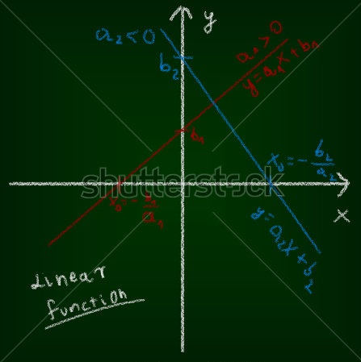
IMG02 | Ver observaciones (última columna de esta tabla) | Recurso F4 | Ilustración | Contenido | MA_09_05_CO_REC110_IMG02.jpg | 750 x 365 px |  |  | HACER EN CURSIVAS LAS VARIABLES Y DEJAR ESPACIO A CADA LADO DEL SIGNO. TENER EN CUENTA EN TODAS LAS GRÁFICAS. CONSERVAR LOS ESTILOS ESTABLECIDOS PARA LOS PLANOS CARTESIANOS. Gráficas en geogebra: (1) En un mismo plano cartesiano representar las rectas 5x + y=9 y x-3y=5 con el punto de intersección. (2) En un mismo plano cartesiano representar las rectas x-y=7 y x+y=5 con su punto de intersección. (3) En un mismo plano cartesiano representar las rectas 2x+y=1 y 4x-y=-7 con su punto de intersección.
IMG03 | Ver observaciones (última columna de esta tabla) | Recurso F4 | Ilustración | Contenido | MA_09_05_CO_REC110_IMG03.jpg | 750 x 365 px |  |  | Gráfica en geogebra: representar en el plano cartesiano las ecuaciones x-2y=3 y 3x-6y=-4 | 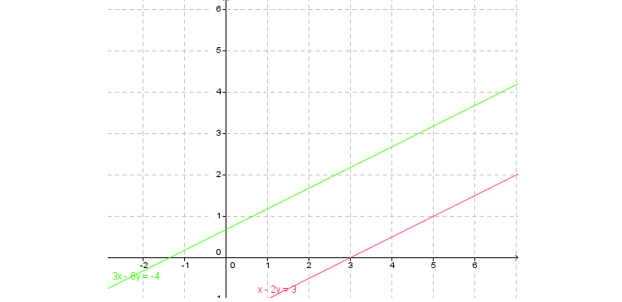
IMG04 | Ver observaciones (última columna de esta tabla) | Recurso F4 | Ilustración | Contenido | MA_09_05_CO_REC110_IMG04.jpg | 750 x 365 px |  |  | Gráfica en geogebra: representar en el plano cartesiano las ecuaciones x-3y=4 y 2x-6y=8 | 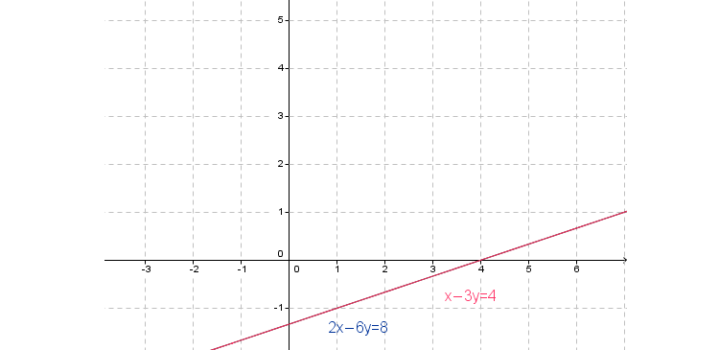
IMG05 | Ver observaciones (última columna de esta tabla) | Recurso F4 | Ilustración | Contenido | MA_09_05_CO_REC110_IMG05.jpg | 750 x 365 px |  |  | Gráfica en geogebra de las ecuaciones x+y=5 y -x+y=2 | 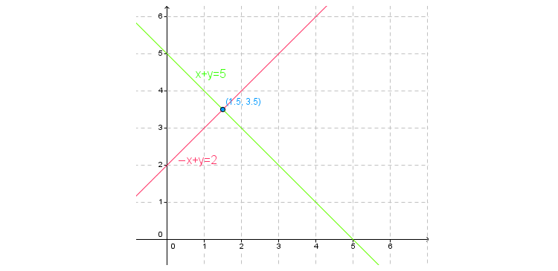
IMG06 | Ver observaciones (última columna de esta tabla) | Recurso F4 | Ilustración | Contenido | MA_09_05_CO_REC110_IMG06.jpg | 750 x 365 px |  |  | Gráfica en geogebra de las ecuaciones 2x-y=5 y 2x-y=1 | 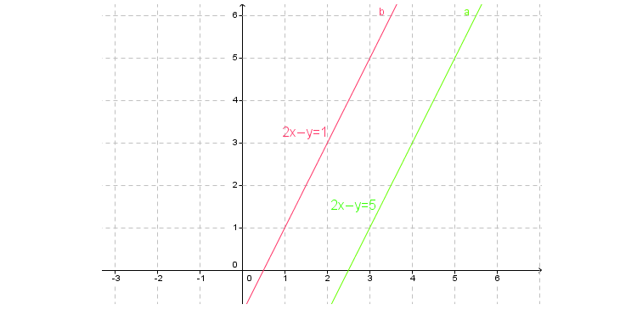
IMG07 | Ver observaciones (última columna de esta tabla) | Recurso F4 | Ilustración | Contenido | MA_09_05_CO_REC110_IMG07.jpg | 750 x 365 px |  |  | Gráfica en geogebra de las ecuaciones x+2y=4 y 3x-4y=7 | 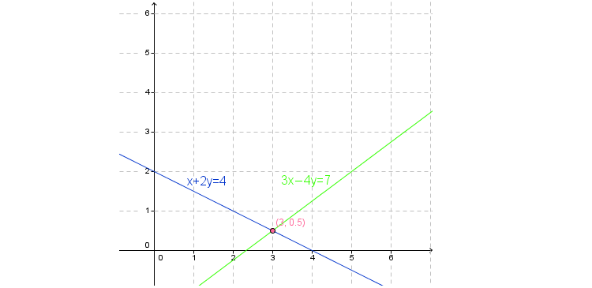
IMG08 | Ver observaciones (última columna de esta tabla) | Recurso F4 | Ilustración | Contenido | MA_09_05_CO_REC110_IMG08.jpg | 750 x 365 px |  |  | Gráfica en geogebra de las ecuaciones 8x-3y=4 y 3x-2y=5 | 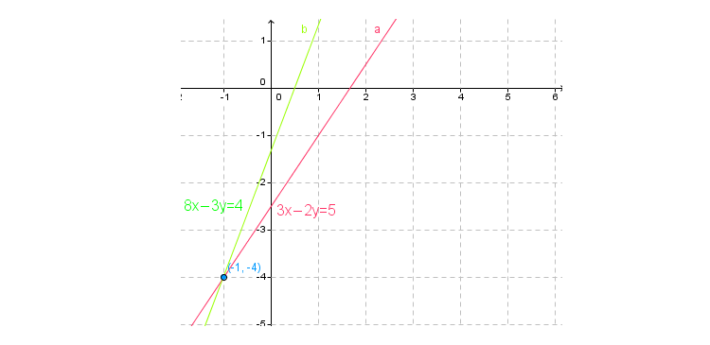
IMG09 | Ver observaciones (última columna de esta tabla) | Recurso F4 | Ilustración | Contenido | MA_09_05_CO_REC110_IMG09.jpg | 750 x 365 px |  |  | Representación gráfica en geogebra de las rectas x-3y=4 y 3x-9y=12 | 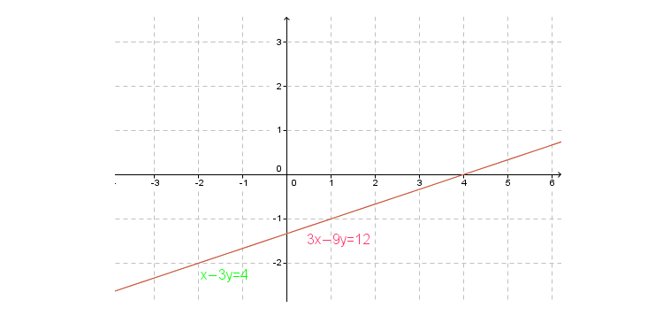
IMG10 | Ver observaciones (última columna de esta tabla) | Recurso F4 | Ilustración | Contenido | MA_09_05_CO_REC110_IMG10.jpg | 750 x 365 px |  |  | Gráficas en geogebra: (1) En un mismo plano cartesiano representar las rectas x+y=1 y 4x+4y=4 . (2) En un mismo plano cartesiano representar las rectas 2x+5y=-1 y -2x+y=-3 con su punto de intersección. (3) En un mismo plano cartesiano representar las rectas 3x+5y=4 y 3x+5y=-1 | 